2016
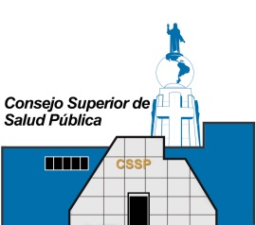

CONSEJO SUPERIOR DE SALUD PUBLICA UNIDAD FINANCIERA INSTITUCIONAL AREA DE PRESUPUESTO PERIODO DEL 01 DE ENERO AL 31 DE DICIEMBRE 2016

DETALLE DE HORAS EXTRAORDINARIAS

U.P 01 Dirección y Administración Institucional L.T. 01 Dirección Superior y Administración

 | Mes |  | Monto
 | Enero |  | $-
 | Febrero |  | $2,344.10
 | Marzo |  | $1,391.04
 | Abril |  | $1,111.29
 | Mayo |  | $188.10
 | Junio |  | $2,545.27
 | Julio |  | $1,018.44
 | Agosto |  | $868.36
 | Septiembre |  | $-
 | Octubre |  | $576.47
 | Noviembre |  | $1,538.14
 | Diciembre |  | $850.92
 |  | Sub-Total | $12,432.13

U.P 02 Vigilancia de los Servicios de Salud L.T. 01 Servicios de Salud

 | Mes |  | Monto
 | Enero |  | $-
 | Febrero |  | $-
 | Marzo |  | $-
 | Abril |  | $-
 | Mayo |  | $-
 | Junio |  | $43.93
 | Julio |  | $58.18
 | Agosto |  | $40.07
 | Septiembre |  | $-
 | Octubre |  | $36.66
 | Noviembre |  | $-
 | Diciembre |  | $-
 |  | Sub-Total | $178.84

 | Total 2016 |  | $12,610.97

 |  | Area de presupuesto

